数据采集器规格参数
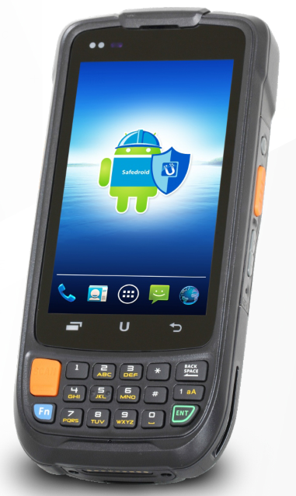
数据采集器规格参数
基 本 规 格 | 操作系统 | 安卓5.1
 | 处理器 | 四核1.2GHz
 | 显示屏 | 4.0英寸彩色显示屏幕，分辨率480*800
 | 触摸屏 | 电容屏
 | 内存 | 1GB RAM/8GB ROM
 | 外形尺寸 | 154mm*73mm*30mm
 | 重量 | 310g（含电池）
 | 按键 | 1.物理键盘：含10个数字键和7个功能键（*、#、SCAN、1Aa、Bksp、Enter、Fn）。
 |  | 2.侧键：扫描键2个，音量+键，音量-键，电源键，复位键，自定义键1个。
 | 输入法 | 英文，拼音，手写。
 | 条码扫描 | 1D扫描头
 | 主电池 | 3.8V 3800mAh可充电锂电池，通常可续航10~12小时（视具体使用环境及强度而定）
 | 充电时间 | 4小时
 | RTC电池 | 支持
通 讯 | 无线通讯 | Wi-Fi
 |  | 蓝牙
使 用 环 境 | 工作温度 | -10~50℃
 | 储存温度 | -20~70℃
 | 湿度 | 5%~95%RH（无凝结）
 | 坠地抗震高度 | 能承受1.5米高度多次跌到光滑水泥地面的冲击

